BOM Inovelec
BOM Goldorak panel 2020 - Inovelec |  | 9 paneld 190x100mm 4 layer EniG, PCB fourni avec les passif CMS déjà soudés (uniquement sur la couche top), Assemblage en panier garni, stencil bottom fourni, un panel soudé fourni pour référence
ID | Designator | Description | Manufacturer | Manufacturer Part Number | Qty totale à souder | Type de composant | commentaire
2 | J36, J38 | CONN HEADER VERT 2POS 2.54MM | Wurth | 61304011121 | 18 | TH | fourni en barrette secable | Quantité de carte à souder sur le panel: | Composant déjà soudé sur le panel
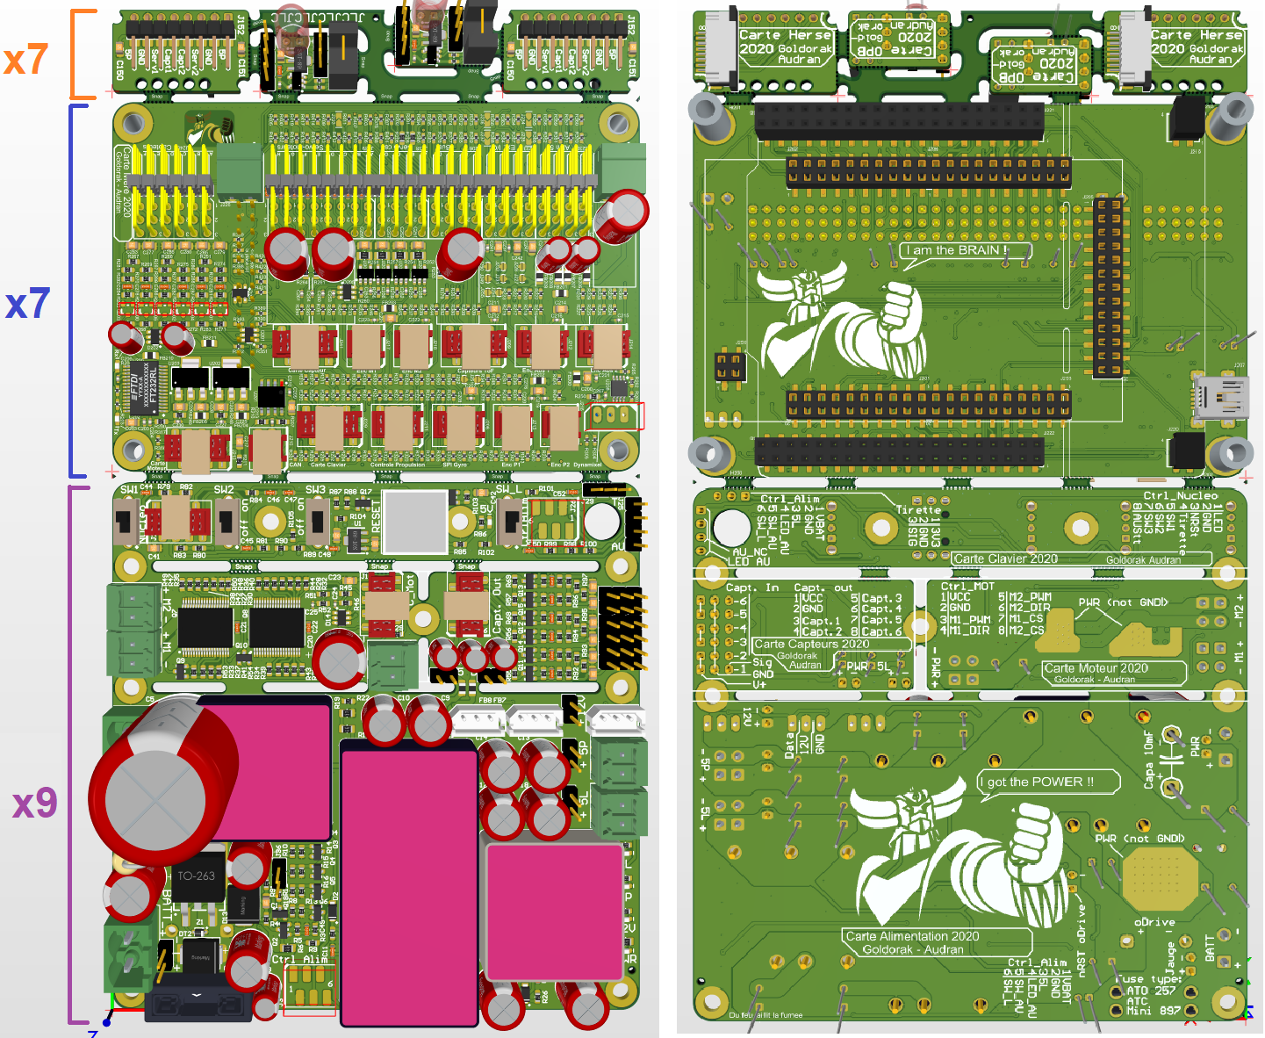
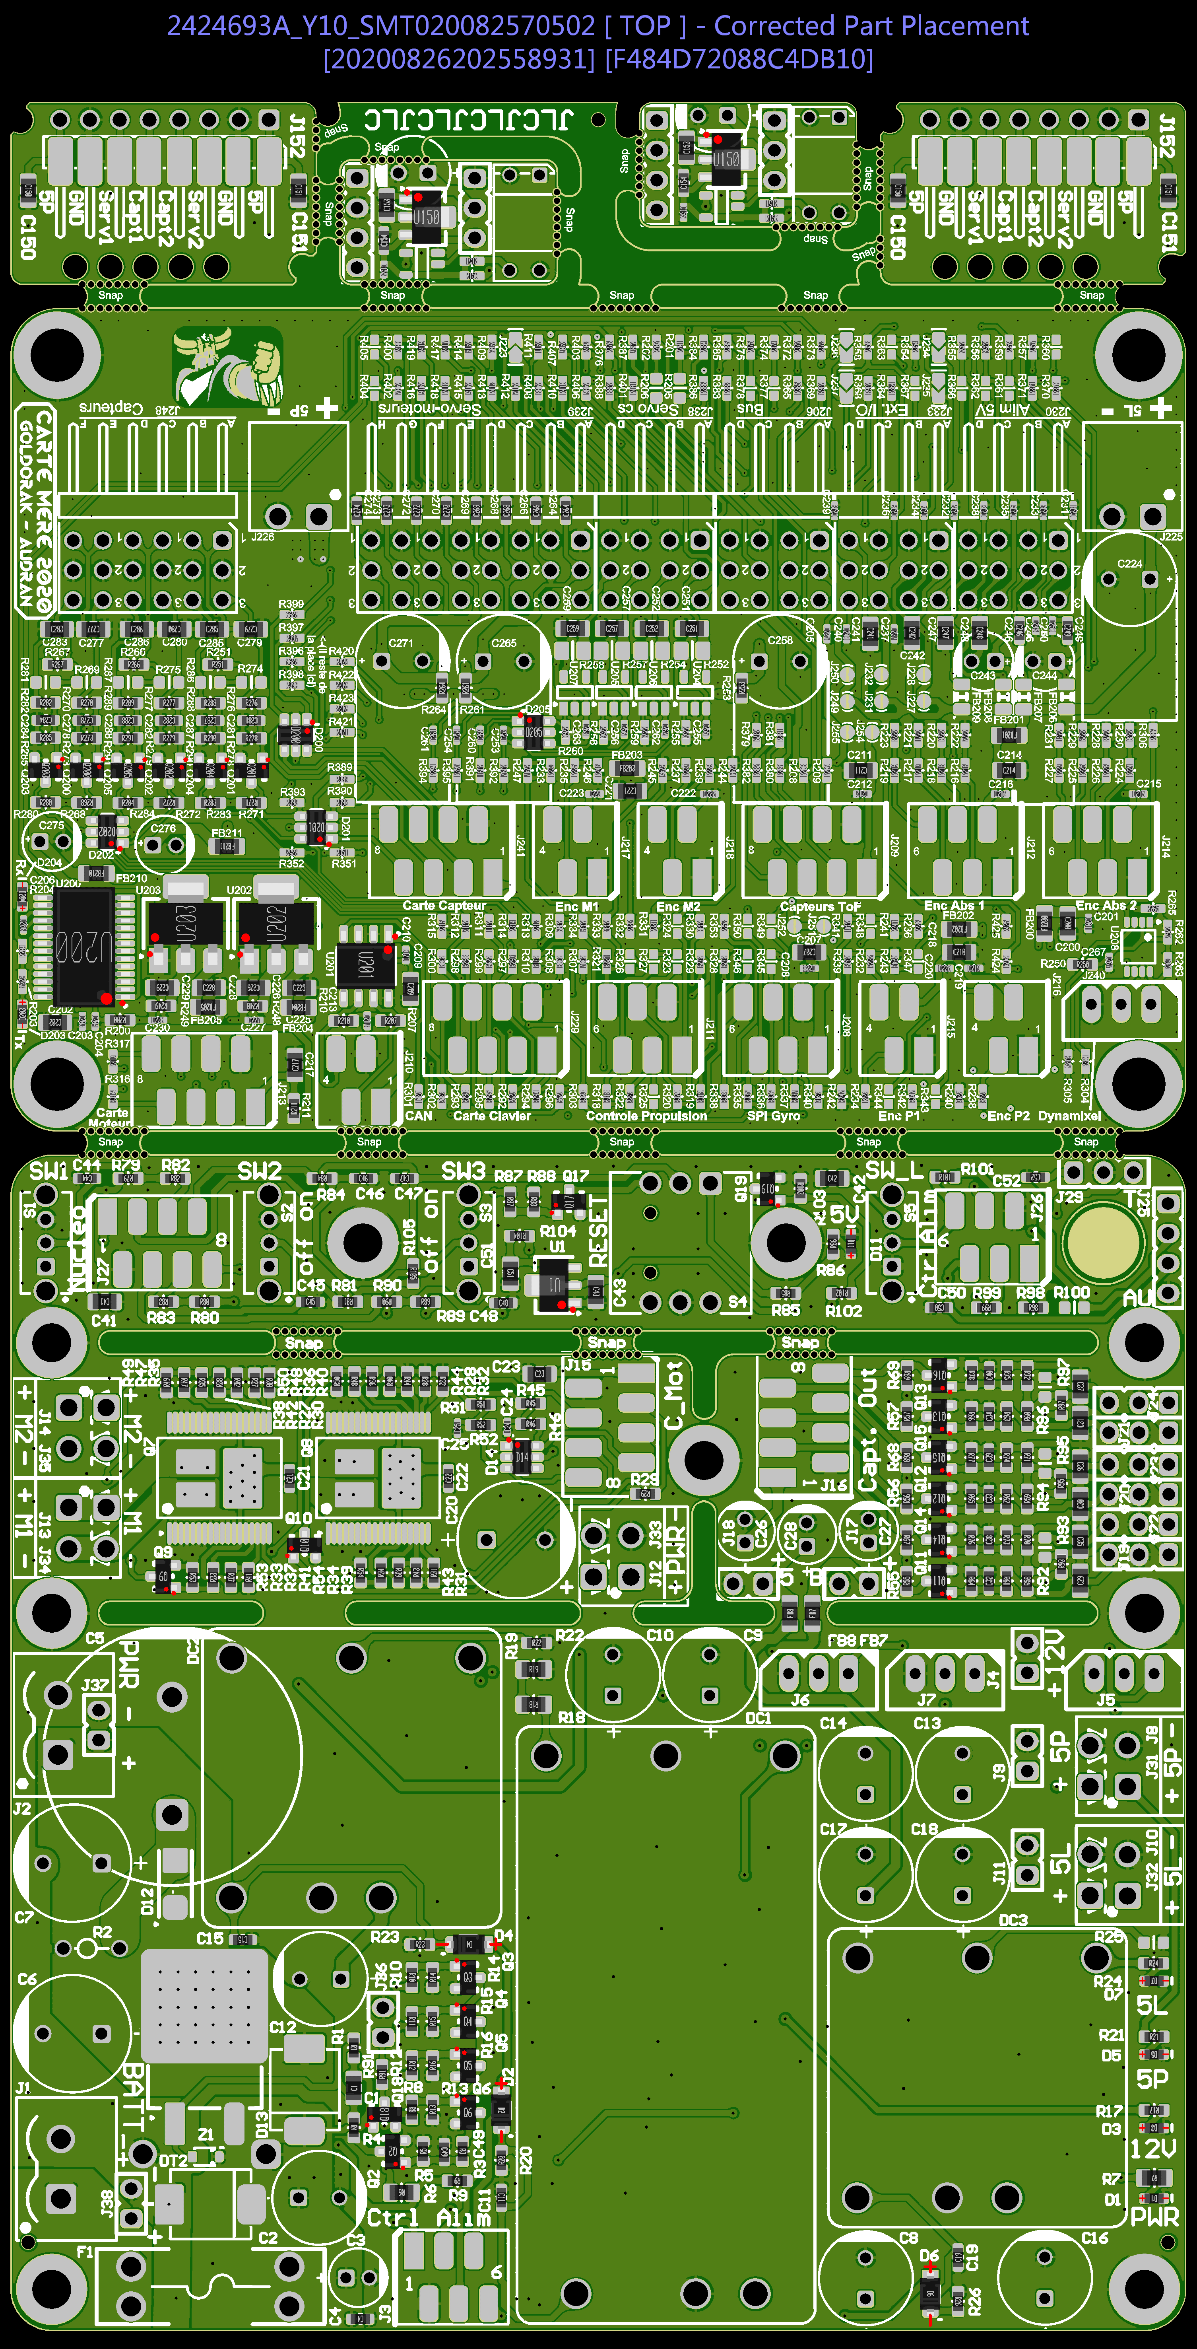
3 | J19, J20, J21, J22, J23, J24 | CONN HEADER VERT 3POS 2.54MM | Wurth | 61304011121 | 54 | TH | fourni en barrette secable
4 | J25 | CONN HEADER VERT 4POS 2.54MM | Wurth | 61304011121 | 9 | TH, bottom | fourni en barette secable attention: à ne pas souder en top mais en bottom
5 | J5, J6, J7, J240 | CONN HEADER VERT 3POS 2.5MM | MOLEX | 22-03-5035 | 34 | TH
6 | S4 | WS-TATL Illuminated THT Tact Switch, Green | Wurth Elektronik | 440GS67082622 | 9 | TH | seulement 5 sur 10 à souder (stock insuffisant)
7 | F1 | FUSE Holder 500V 30A PCB | Keystone Electronics | 3557-2 | 9 | TH
12 | DT2 | WE-TVSP Power TVS Diode, Unidirectional, 1500 W, 24 VDC | Wurth Electronics Inc. | 824540241 | 9 | CMS
13 | J3, J26, J208, J211, J212, J214 | WR-MM 6p Female SMT Connector with Polarization | Wurth Electronics Inc. | 690367280676 | 46 | CMS
14 | J15, J16, J27, J209, J213, J229, J241 | WR-MM 8p Female SMT Connector with Polarization | Wurth Electronics Inc. | 690367280876 | 55 | CMS
16 | J31, J32, J34, J35 | WR-TBL 2p Series 3211 - 3.50 mm Vertical PCB Header | Wurth Electronics Inc. | 691321100002 | 36 | TH
17 | C9, C10, C13, C14, C17, C18, C224, C258, C265, C271 | CAP Alu 470 UF 20% 16 V | Wurth Elektronik | 860010374012 | 82 | TH | dont 8x4=32 avec pliage (C224, C258, C265, C271)
19 | C2, C8, C12, C16 | CAP Alu 220 UF 20% 35 V | Wurth Elektronik | 860010574011 | 36 | TH
20 | C6, C7, C20 | CAP Alu 330 UF 20% 35 V | Wurth Elektronik | 860010575012 | 27 | TH
21 | C3, C26, C27, C28, C275, C276 | CAP Alu 10 UF 20% 50 V | Wurth Elektronik | 860010672009 | 50 | TH | dont 8x2=16 avec pliage ( C275, C276)
27 | D12 | DIODE SCHOTTKY 100V 5A SMA (DO-214AC) | MULTICOMP | HTA5U100 | 9 | CMS
28 | R2 | resistance traversante verticale générique | MULTICOMP | MCKNP02WJ0102A19 | 9 | TH | avec pliage
29 | Z1 | DIODE ZENER 14.6V 300mW SOD323 | ON Semiconductor | MM3Z15VST1G | 9 | CMS
30 | S1, S2, S3, S5 | SWITCH SLIDE SPDT 0.1A 12V (500VDC max) | C & K COMPONENTS | OS102011MS2QN1 | 36 | TH
39 | D13 | DIODE GEN PURP 600V 3A SMC | TAIWAN SEMICONDUCTOR | RS3J R6 | 9 | CMS
40 | Q1 | MOSFET P 60V 120A D2PAK | VISHAY | SQM120P06-07L_GE3 | 9 | CMS
44 | Q7, Q8 | IC MOTOR DRIVER PAR 36POWERSSO | STMicroelectronics | VNH5180ATR-E | 18 | CMS | seulement 8 sur 20 à souder (stock insuffisant)
46 | H200, H201, H202, H203 | WA-SMST SMT Steel Spacer with through hole, OD6mm, ID3.3xL9mm | Wurth Elektronik | 9774090960 | 28 | CMS, bottom
47 | J219, J220 | WR-PHD Socket Header, SMT, pitch 2.54mm, Dual Row, Vertical, 4p | Wurth Elektronik | 61000421821 | 14 | CMS, bottom
48 | J221, J222 | WR-PHD Socket Header, SMT, pitch 2.54mm, Dual Row, Vertical, 40p | Wurth Elektronik | 61004021821 | 14 | CMS, bottom
49 | J207 | Mini USB 2.0 Type B, Receptacle, Horizontal, SMT | Wurth Elektronik | 65100516121 | 7 | CMS, bottom
50 | J200 | WR-PHD Socket Header, SMT, pitch 2.54mm, Dual Row, Vertical, 4p | Wurth Elektronik | 610004243021 | 7 | CMS, bottom
51 | J201, J202, J203, J204 | WR-PHD Socket Header, SMT, pitch 2.54mm, Dual Row, Vertical, 20p | Wurth Elektronik | 610020243021 | 28 | CMS, bottom
52 | J205 | WR-PHD Socket Header, SMT, pitch 2.54mm, Dual Row, Vertical, 26p | Wurth Elektronik | 610026243021 | 7 | CMS, bottom
53 | J210, J215, J216, J217, J218 | WR-MM 4p Female SMT Connector with Polarization | Wurth Electronics Inc. | 690367280476 | 35 | CMS
55 | C243, C244 | CAP Alu 100 UF 20% 16 V | Wurth Elektronik | 860010372006 | 14 | TH | avec pliage
61 | R252, R254, R257, R258 | RES 0.01 OHM 1% 500mW 0805 | Bourns | CRF0805-FZ-R010ELF | 28 | CMS
63 | U204, U205, U206, U207 | IC CURRENT MONITOR 0.5% SOT23-5 | Texas Instruments | INA139NA | 28 | CMS
64 | U208 | IC TXRX RS485/RS422 8-UMAX | Maxim Integrated | MAX485CUA+ | 7 | CMS
75 | J153 | WR-FPC SMT ZIF Horizontal Top Contact, pitch 1mm, 8p | Wurth Electronics Inc. | 68610814122 | 7 | CMS, bottom
76 | C152 | CAP Alu 220 UF 20% 16 V | Wurth Elektronik | 860010373010 | 7 | TH | avec pliage
79 | U151 | IC BUF NON-INVERT 5.5V SOT23-5 | TEXAS INSTRUMENTS | SN74LVC1G17DBVR | 7 | CMS
102 | FB7, FB8, FB206, FB207, FB208, FB209 | Ferrite Bead 120ohm 0805 3A | Wurth | 742792023 | 46 | CMS | FB7, FB8 sont à déssouder sur les PCB fourni (remplacement du composant)

 |  | Modification carte DE0-nano (7 carte neuve fournie + une carte de référence)
80 | JP3 | dessouder connecteur 2,54mm existants 2x13p |  |  | 7 |  | à dessouder de la carte neuve mécanique: 4 entretoise à demonter pour acceder aux connecteurs
81 | JP4 | dessouder connecteur 2,54mm existants 2p |  |  | 7
82 | JP1, JP2 | dessouder connecteur 2,54mm existants 2x20p |  |  | 14
83 | JP3 | ressouder des nouveau x connecteur 2,54mm existants 2x13p | Wurth | 61304011121 | 7 |  | fourni en barrette secable conformément à la carte de référence
84 | JP4 | ressouder des nouveau x connecteur 2,54mm existants 2p | Wurth | 61304011121 | 7
85 | JP1, JP2 | ressouder des nouveau x connecteur 2,54mm existants 2x20p | Wurth | 61304011121 | 14

